Idea
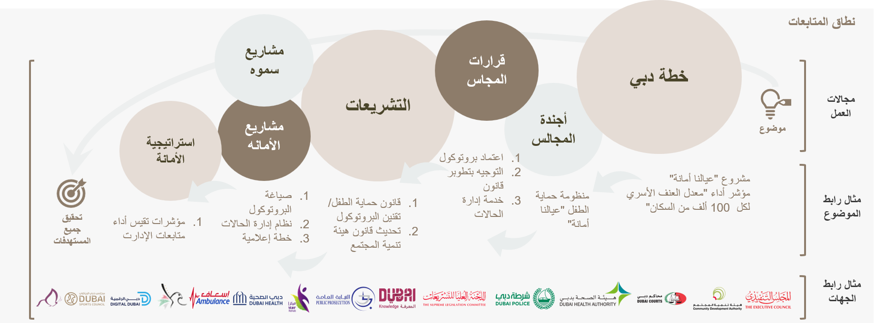
تصميم مصفوفة شمولية (بانورامية) لتطوير جوانب العمل الحالية المتجزئة، وتصميم الروابط عبر مختلف مجالات العمل بما يخدم منظومة الأداء.

